HS
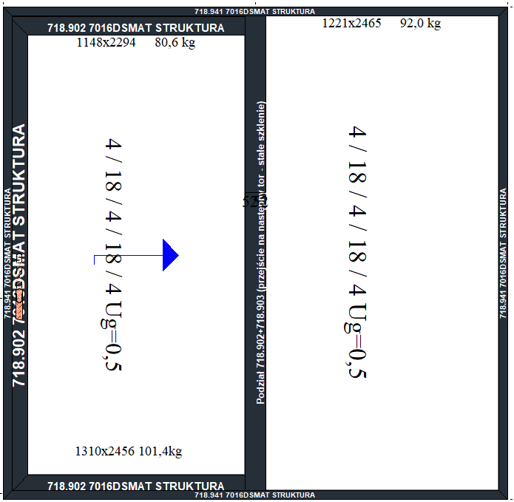
HS
 |  |  | Szerokość (mm)
 |  |  | 2000 | 2200 | 2400 | 2600 | 2800 | 3000 | 3200 | Szyba 6/18/6/18/6
 | Wysokość (mm) | 2039 | 10,507.00 zł | 10,747.00 zł | 10,985.00 zł | 11,224.00 zł | 11,463.00 zł | 11,702.00 zł | 11,942.00 zł
 |  | 2139 | 10,665.00 zł | 10,910.00 zł | 11,153.00 zł | 11,397.00 zł | 11,642.00 zł | 11,886.00 zł | 12,670.00 zł
 |  | 2239 | 10,849.00 zł | 11,099.00 zł | 11,348.00 zł | 11,597.00 zł | 11,847.00 zł | 12,623.00 zł | 12,912.00 zł
 |  | 2339 | 11,007.00 zł | 11,262.00 zł | 11,515.00 zł | 11,770.00 zł | 12,025.00 zł | 12,833.00 zł | 13,129.00 zł
 |  | 2439 | 11,165.00 zł | 11,425.00 zł | 11,684.00 zł | 11,943.00 zł | 12,740.00 zł | 13,042.00 zł | 13,346.00 zł
 |  | 2539 | 11,323.00 zł | 11,588.00 zł | 11,852.00 zł | 12,116.00 zł | 12,942.00 zł | 13,252.00 zł | 13,562.00 zł
 |  | 2639 | 11,877.00 zł | 12,194.00 zł | 12,510.00 zł | 12,827.00 zł | 13,144.00 zł | 13,461.00 zł | 13,778.00 zł
 |  | 2739 | - | 12,376.00 zł | 12,698.00 zł | 13,023.00 zł | 13,347.00 zł | 13,671.00 zł | 13,995.00 zł
 |  | 2839 | - | - | 12,886.00 zł | 13,218.00 zł | 13,549.00 zł | 13,880.00 zł | 14,211.00 zł
 |  | 2939 | - | - | 13,246.00 zł | 13,585.00 zł | 13,923.00 zł | 14,261.00 zł | 14,600.00 zł
 |  | 3039 | - | - | 13,435.00 zł | 13,781.00 zł | 14,126.00 zł | 14,471.00 zł | 14,817.00 zł

Dodatki | Cena za szt.
HS kontaktron | 312.00 zł
HS okucie Silent Close na skrzydło | 1,298.00 zł
HS Klamka dwustronna z wkładką obustronną | 519.00 zł
HS Wkładka jednostronna | 157.00 zł

HS 2 Skrzydla
HS 2 Skrzydla
 |  |  | Szerokość (mm)
 |  |  | 2000 | 2200 | 2400 | 2600 | 2800 | 3000 | 3200 | Szyba 6/18/6/18/6
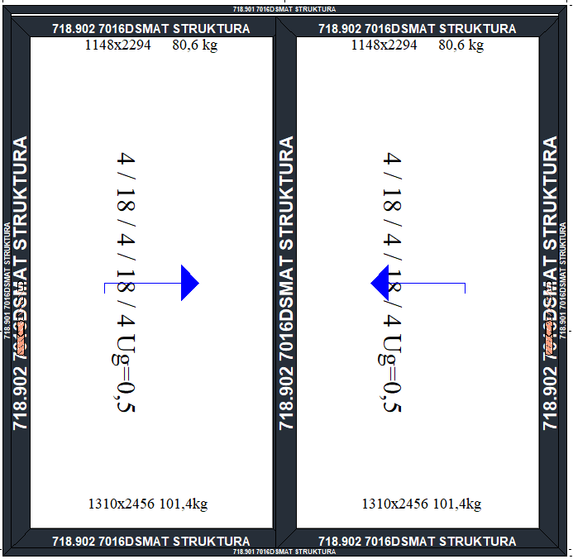
 | Wysokość (mm) | 2039 | 15,023.00 zł | 15,304.00 zł | 15,584.00 zł | 15,864.00 zł | 16,145.00 zł | 16,425.00 zł | 16,705.00 zł
 |  | 2139 | 15,192.00 zł | 15,477.00 zł | 15,763.00 zł | 16,048.00 zł | 16,333.00 zł | 16,619.00 zł | 16,904.00 zł
 |  | 2239 | 15,412.00 zł | 15,703.00 zł | 15,994.00 zł | 16,284.00 zł | 16,575.00 zł | 16,865.00 zł | 17,155.00 zł
 |  | 2339 | 15,580.00 zł | 15,876.00 zł | 16,171.00 zł | 16,467.00 zł | 16,763.00 zł | 17,058.00 zł | 17,354.00 zł
 |  | 2439 | 15,748.00 zł | 16,049.00 zł | 16,350.00 zł | 16,650.00 zł | 16,951.00 zł | 17,252.00 zł | 18,137.00 zł
 |  | 2539 | 15,916.00 zł | 16,222.00 zł | 16,528.00 zł | 16,833.00 zł | 17,139.00 zł | 18,012.00 zł | 18,362.00 zł
 |  | 2639 | - | 16,394.00 zł | 16,705.00 zł | 17,016.00 zł | 17,327.00 zł | 18,231.00 zł | 18,588.00 zł
 |  | 2739 | - | 16,568.00 zł | 16,884.00 zł | 17,200.00 zł | 18,087.00 zł | 18,450.00 zł | 18,814.00 zł
 |  | 2839 | - | - | 17,557.00 zł | 17,928.00 zł | 18,299.00 zł | 18,669.00 zł | 19,040.00 zł
 |  | 2939 | - | - | 18,099.00 zł | 18,476.00 zł | 18,854.00 zł | 19,232.00 zł | 19,610.00 zł
 |  | 3039 | - | - | 18,297.00 zł | 18,682.00 zł | 19,067.00 zł | 19,451.00 zł | 19,836.00 zł

Dodatki | Cena za szt.
HS kontaktron | 312.00 zł
HS okucie Silent Close na skrzydło | 1,298.00 zł
HS Klamka dwustronna z wkładką obustronną | 519.00 zł
HS Wkładka jednostronna | 157.00 zł

Okno 1 polowe
Okno 1 polowe
 |  |  | Szerokość (mm)
 |  |  | 600 | 700 | 800 | 900 | 1000 | 1100 | 1200 | 1300 | 1400 | 1500 | 1600 | Szyba 6/18/6/18/6
 | Wysokość (mm) | 700 | 1,931.00 zł | 1,990.00 zł | 2,023.00 zł | 2,082.00 zł | 2,142.00 zł | 2,226.00 zł | 2,286.00 zł | 2,346.00 zł | 2,433.00 zł | 2,492.00 zł | 2,556.00 zł | OKUCIE UCHYLNE
 |  | 800 | 1,987.00 zł | 2,050.00 zł | 2,085.00 zł | 2,148.00 zł | 2,210.00 zł | 2,277.00 zł | 2,381.00 zł | 2,444.00 zł | 2,532.00 zł | 2,594.00 zł | 2,661.00 zł
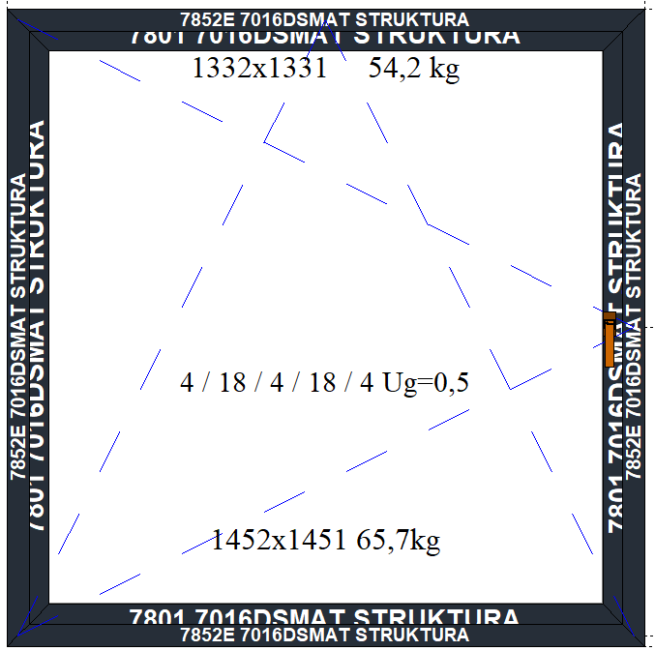
 |  | 900 | 2,038.00 zł | 2,103.00 zł | 2,141.00 zł | 2,207.00 zł | 2,272.00 zł | 2,342.00 zł | 2,408.00 zł | 2,548.00 zł | 2,611.00 zł | 2,676.00 zł | 2,746.00 zł
 |  | 1000 | 2,094.00 zł | 2,163.00 zł | 2,204.00 zł | 2,272.00 zł | 2,341.00 zł | 2,414.00 zł | 2,482.00 zł | 2,625.00 zł | 2,813.00 zł | 2,758.00 zł | 2,831.00 zł
 |  | 1100 | 2,151.00 zł | 2,222.00 zł | 2,267.00 zł | 2,338.00 zł | 2,409.00 zł | 2,485.00 zł | 2,556.00 zł | 2,702.00 zł | 2,893.00 zł | 2,964.00 zł | 3,040.00 zł
 |  | 1200 | 2,208.00 zł | 2,282.00 zł | 2,329.00 zł | 2,403.00 zł | 2,478.00 zł | 2,557.00 zł | 2,631.00 zł | 2,780.00 zł | 2,974.00 zł | 3,048.00 zł | 3,127.00 zł
 |  | 1300 | 2,264.00 zł | 2,342.00 zł | 2,392.00 zł | 2,469.00 zł | 2,546.00 zł | 2,628.00 zł | 2,705.00 zł | 2,857.00 zł | 3,054.00 zł | 3,131.00 zł | 3,213.00 zł
 |  | 1400 | 2,348.00 zł | 2,428.00 zł | 2,477.00 zł | 2,557.00 zł | 2,637.00 zł | 2,722.00 zł | 2,802.00 zł | 2,957.00 zł | 3,157.00 zł | 3,237.00 zł | 3,321.00 zł
 |  | 1500 | 2,405.00 zł | 2,488.00 zł | 2,539.00 zł | 2,623.00 zł | 2,706.00 zł | 2,793.00 zł | 2,877.00 zł | 3,034.00 zł | 3,237.00 zł | 3,320.00 zł | 3,408.00 zł
 |  | 1600 | 2,461.00 zł | 2,547.00 zł | 2,602.00 zł | 2,688.00 zł | 2,774.00 zł | 2,865.00 zł | 2,951.00 zł | 3,111.00 zł | 3,317.00 zł | 3,403.00 zł | 3,494.00 zł
 |  | 1700 | 2,518.00 zł | 2,607.00 zł | 2,664.00 zł | 2,754.00 zł | 2,842.00 zł | 2,936.00 zł | 3,025.00 zł | 3,189.00 zł | 3,397.00 zł | 3,486.00 zł | 3,580.00 zł
 |  | 1800 | 2,575.00 zł | 2,667.00 zł | 2,727.00 zł | 2,819.00 zł | 2,911.00 zł | 3,007.00 zł | 3,100.00 zł | 3,266.00 zł | 3,478.00 zł | 3,569.00 zł | 3,666.00 zł
 |  | 1900 | 2,661.00 zł | 2,756.00 zł | 2,815.00 zł | 2,910.00 zł | 3,005.00 zł | 3,104.00 zł | 3,199.00 zł | 3,369.00 zł | 3,583.00 zł | 3,678.00 zł | 3,777.00 zł
 |  | 2000 | 2,776.00 zł | 2,874.00 zł | 2,936.00 zł | 3,034.00 zł | 3,132.00 zł | 3,234.00 zł | 3,332.00 zł | 3,505.00 zł | 3,722.00 zł | 3,820.00 zł | 4,219.00 zł
 |  | 2100 | 2,833.00 zł | 2,934.00 zł | 2,999.00 zł | 3,100.00 zł | 3,200.00 zł | 3,306.00 zł | 3,407.00 zł | 3,582.00 zł | 3,802.00 zł | 4,198.00 zł | 4,305.00 zł
 |  | 2200 | 2,890.00 zł | 2,993.00 zł | 3,061.00 zł | 3,165.00 zł | 3,269.00 zł | 3,377.00 zł | 3,481.00 zł | 3,659.00 zł | 4,176.00 zł | 4,281.00 zł | 4,391.00 zł
 |  | 2300 | 3,022.00 zł | 3,130.00 zł | 3,203.00 zł | 3,312.00 zł | 3,421.00 zł | 3,534.00 zł | 3,643.00 zł | 3,826.00 zł | 4,348.00 zł | 4,458.00 zł | 4,573.00 zł
 |  | 2400 | 3,080.00 zł | 3,192.00 zł | 3,268.00 zł | 3,380.00 zł | 3,491.00 zł | 3,607.00 zł | 3,719.00 zł | 3,905.00 zł | 4,430.00 zł | 4,543.00 zł | 4,846.00 zł
 |  | 2500 | 3,169.00 zł | 3,283.00 zł | 3,358.00 zł | 3,473.00 zł | 3,587.00 zł | 3,706.00 zł | 3,821.00 zł | 4,200.00 zł | 4,538.00 zł | 4,654.00 zł | 4,968.00 zł
 |  | 2600 | 3,227.00 zł | 3,345.00 zł | 3,422.00 zł | 3,540.00 zł | 3,657.00 zł | 3,779.00 zł | 3,897.00 zł | 4,280.00 zł | 4,620.00 zł | 4,926.00 zł | 5,064.00 zł
 |  | 2700 | 3,286.00 zł | 3,406.00 zł | 3,487.00 zł | 3,608.00 zł | 3,728.00 zł | 3,853.00 zł | 3,973.00 zł | 4,359.00 zł | 4,703.00 zł | 5,019.00 zł | 5,161.00 zł
 |  | 2800 | 3,409.00 zł | 3,548.00 zł | 3,646.00 zł | 3,786.00 zł | 3,989.00 zł | 4,132.00 zł | 4,271.00 zł | 4,610.00 zł | 4,972.00 zł | 5,112.00 zł | -
 |  | 2900 | 3,470.00 zł | 3,613.00 zł | 3,714.00 zł | 3,922.00 zł | 4,064.00 zł | 4,211.00 zł | 4,353.00 zł | 4,696.00 zł | 5,062.00 zł | 5,205.00 zł | -
 |  | 3000 | 3,531.00 zł | 3,677.00 zł | 3,782.00 zł | 3,994.00 zł | 4,139.00 zł | 4,289.00 zł | 4,436.00 zł | 4,782.00 zł | 5,151.00 zł | 5,298.00 zł | -

Dodatki | Cena za szt.
Kontaktron MC250 | 121.00 zł
Systemowy kontaktron z kontrolą ryglowania | 573.00 zł
Mikrowentylacja ROTO | 194.00 zł
Zatrzask balkonowy z pochwytem | 119.00 zł

Okno 1 polowe ukryte
Okno 1 polowe ukryte
 |  |  | Szerokość (mm)
 |  |  | 600 | 700 | 800 | 900 | 1000 | 1100 | 1200 | 1300 | 1400 | 1500 | 1600 | Szyba 6/18/6/18/6
 | Wysokość (mm) | 700 | 2,034.00 zł | 2,099.00 zł | 2,137.00 zł | 2,202.00 zł | 2,267.00 zł | 2,368.00 zł | 2,434.00 zł | 2,499.00 zł | 2,591.00 zł | 2,656.00 zł | 2,726.00 zł | OKUCIE UCHYLNE
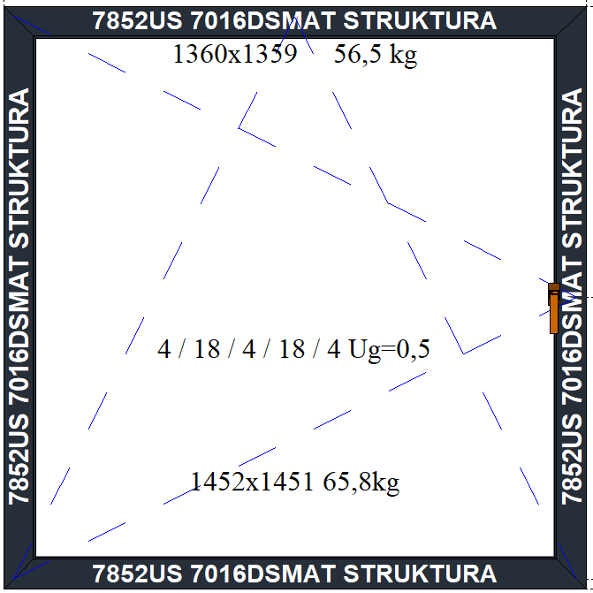
 |  | 800 | 2,096.00 zł | 2,164.00 zł | 2,205.00 zł | 2,273.00 zł | 2,341.00 zł | 2,414.00 zł | 2,535.00 zł | 2,603.00 zł | 2,696.00 zł | 2,764.00 zł | 2,837.00 zł
 |  | 900 | 2,152.00 zł | 2,223.00 zł | 2,267.00 zł | 2,338.00 zł | 2,409.00 zł | 2,484.00 zł | 2,556.00 zł | 2,701.00 zł | 2,780.00 zł | 2,851.00 zł | 2,927.00 zł
 |  | 1000 | 2,214.00 zł | 2,289.00 zł | 2,335.00 zł | 2,409.00 zł | 2,483.00 zł | 2,561.00 zł | 2,636.00 zł | 2,784.00 zł | 2,978.00 zł | 2,939.00 zł | 3,017.00 zł
 |  | 1100 | 2,277.00 zł | 2,354.00 zł | 2,403.00 zł | 2,480.00 zł | 2,557.00 zł | 2,638.00 zł | 2,716.00 zł | 2,867.00 zł | 3,063.00 zł | 3,140.00 zł | 3,222.00 zł
 |  | 1200 | 2,339.00 zł | 2,419.00 zł | 2,471.00 zł | 2,551.00 zł | 2,631.00 zł | 2,715.00 zł | 2,796.00 zł | 2,950.00 zł | 3,149.00 zł | 3,229.00 zł | 3,313.00 zł
 |  | 1300 | 2,401.00 zł | 2,484.00 zł | 2,540.00 zł | 2,622.00 zł | 2,705.00 zł | 2,792.00 zł | 2,876.00 zł | 3,033.00 zł | 3,235.00 zł | 3,318.00 zł | 3,405.00 zł
 |  | 1400 | 2,490.00 zł | 2,576.00 zł | 2,630.00 zł | 2,716.00 zł | 2,802.00 zł | 2,892.00 zł | 2,978.00 zł | 3,138.00 zł | 3,344.00 zł | 3,429.00 zł | 3,519.00 zł
 |  | 1500 | 2,552.00 zł | 2,642.00 zł | 2,699.00 zł | 2,787.00 zł | 2,876.00 zł | 2,969.00 zł | 3,058.00 zł | 3,221.00 zł | 3,429.00 zł | 3,518.00 zł | 3,611.00 zł
 |  | 1600 | 2,615.00 zł | 2,707.00 zł | 2,767.00 zł | 2,858.00 zł | 2,950.00 zł | 3,046.00 zł | 3,138.00 zł | 3,304.00 zł | 3,515.00 zł | 3,607.00 zł | 3,703.00 zł
 |  | 1700 | 2,677.00 zł | 2,772.00 zł | 2,835.00 zł | 2,929.00 zł | 3,024.00 zł | 3,123.00 zł | 3,218.00 zł | 3,387.00 zł | 3,601.00 zł | 3,695.00 zł | 3,795.00 zł
 |  | 1800 | 2,739.00 zł | 2,837.00 zł | 2,903.00 zł | 3,001.00 zł | 3,098.00 zł | 3,200.00 zł | 3,298.00 zł | 3,470.00 zł | 3,687.00 zł | 3,784.00 zł | 3,886.00 zł
 |  | 1900 | 2,831.00 zł | 2,932.00 zł | 2,997.00 zł | 3,097.00 zł | 3,197.00 zł | 3,302.00 zł | 3,403.00 zł | 3,578.00 zł | 3,798.00 zł | 3,898.00 zł | 4,003.00 zł
 |  | 2000 | 2,952.00 zł | 3,056.00 zł | 3,123.00 zł | 3,227.00 zł | 3,330.00 zł | 3,438.00 zł | 3,542.00 zł | 3,720.00 zł | 3,943.00 zł | 4,046.00 zł | 4,451.00 zł
 |  | 2100 | 3,014.00 zł | 3,121.00 zł | 3,191.00 zł | 3,298.00 zł | 3,404.00 zł | 3,515.00 zł | 3,622.00 zł | 3,802.00 zł | 4,028.00 zł | 4,430.00 zł | 4,542.00 zł
 |  | 2200 | 3,076.00 zł | 3,186.00 zł | 3,260.00 zł | 3,369.00 zł | 3,478.00 zł | 3,592.00 zł | 3,702.00 zł | 3,885.00 zł | 4,408.00 zł | 4,519.00 zł | 4,634.00 zł
 |  | 2300 | 3,138.00 zł | 3,251.00 zł | 3,328.00 zł | 3,440.00 zł | 3,552.00 zł | 3,669.00 zł | 3,782.00 zł | 3,968.00 zł | 4,494.00 zł | 4,607.00 zł | 4,904.00 zł
 |  | 2400 | 3,201.00 zł | 3,317.00 zł | 3,396.00 zł | 3,511.00 zł | 3,626.00 zł | 3,746.00 zł | 3,862.00 zł | 4,051.00 zł | 4,580.00 zł | 4,870.00 zł | 5,004.00 zł
 |  | 2500 | 3,293.00 zł | 3,412.00 zł | 3,489.00 zł | 3,608.00 zł | 3,725.00 zł | 3,848.00 zł | 3,967.00 zł | 4,350.00 zł | 4,691.00 zł | 4,992.00 zł | 5,130.00 zł
 |  | 2600 | 3,355.00 zł | 3,477.00 zł | 3,558.00 zł | 3,679.00 zł | 3,799.00 zł | 3,925.00 zł | 4,047.00 zł | 4,433.00 zł | 4,953.00 zł | 5,089.00 zł | 5,230.00 zł
 |  | 2700 | 3,483.00 zł | 3,622.00 zł | 3,720.00 zł | 3,923.00 zł | 4,061.00 zł | 4,206.00 zł | 4,346.00 zł | 4,684.00 zł | 5,046.00 zł | 5,185.00 zł | 5,330.00 zł

Dodatki | Cena za szt.
Kontaktron MC250 | 121.00 zł
Systemowy kontaktron z kontrolą ryglowania | 573.00 zł
Mikrowentylacja ROTO | 194.00 zł
Zatzask balkonowy z pochwytem | 119.00 zł

Okno 2 polowe 2RU
Okno 2 polowe 2RU
 |  |  | Szerokość (mm)
 |  |  | 1200 | 1300 | 1400 | 1500 | 1600 | 1700 | 1800 | 1900 | 2000 | 2100 | 2200 | 2300 | 2400 | 2500 | 2600 | 2700 | 2800 | 2900 | 3000 | Szyba 6/18/6/18/6
 | Wysokość (mm) | 700 | 3,830.00 zł | 3,889.00 zł | 3,949.00 zł | 4,009.00 zł | 4,018.00 zł | 4,078.00 zł | 4,137.00 zł | 4,197.00 zł | 4,256.00 zł | 4,362.00 zł | 4,421.00 zł | 4,481.00 zł | 4,540.00 zł | 4,600.00 zł | 4,664.00 zł | 4,778.00 zł | 4,838.00 zł | 4,898.00 zł | 4,957.00 zł | OKUCIE UCHYLNE
 |  | 800 | 3,937.00 zł | 4,000.00 zł | 4,062.00 zł | 4,125.00 zł | 4,137.00 zł | 4,200.00 zł | 4,262.00 zł | 4,325.00 zł | 4,387.00 zł | 4,454.00 zł | 4,517.00 zł | 4,579.00 zł | 4,725.00 zł | 4,788.00 zł | 4,855.00 zł | 4,968.00 zł | 5,031.00 zł | 5,093.00 zł | 5,156.00 zł
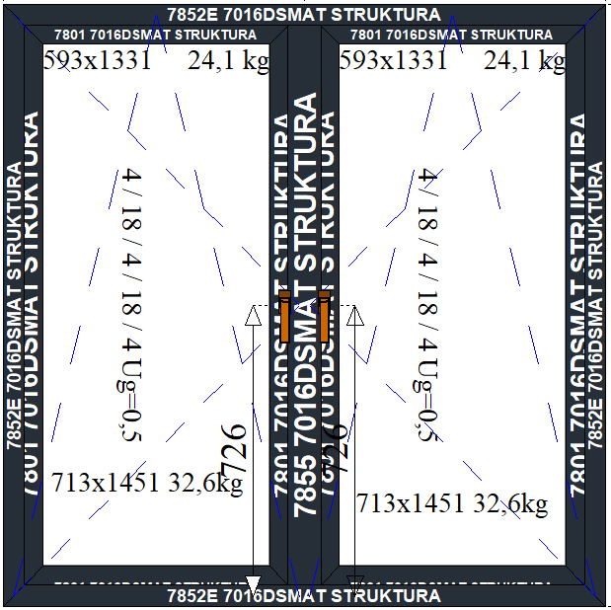
 |  | 900 | 4,033.00 zł | 4,098.00 zł | 4,163.00 zł | 4,229.00 zł | 4,244.00 zł | 4,310.00 zł | 4,375.00 zł | 4,440.00 zł | 4,506.00 zł | 4,576.00 zł | 4,641.00 zł | 4,707.00 zł | 4,772.00 zł | 4,987.00 zł | 5,057.00 zł | 5,117.00 zł | 5,182.00 zł | 5,248.00 zł | 5,313.00 zł
 |  | 1000 | 4,140.00 zł | 4,209.00 zł | 4,277.00 zł | 4,345.00 zł | 4,364.00 zł | 4,432.00 zł | 4,500.00 zł | 4,569.00 zł | 4,637.00 zł | 4,710.00 zł | 4,778.00 zł | 4,847.00 zł | 4,915.00 zł | 5,132.00 zł | 5,206.00 zł | 5,513.00 zł | 5,581.00 zł | 5,650.00 zł | 5,471.00 zł
 |  | 1100 | 4,248.00 zł | 4,319.00 zł | 4,390.00 zł | 4,462.00 zł | 4,483.00 zł | 4,554.00 zł | 4,626.00 zł | 4,697.00 zł | 4,768.00 zł | 4,844.00 zł | 4,915.00 zł | 4,987.00 zł | 5,058.00 zł | 5,278.00 zł | 5,354.00 zł | 5,665.00 zł | 5,736.00 zł | 5,807.00 zł | 5,879.00 zł
 |  | 1200 | 4,355.00 zł | 4,429.00 zł | 4,504.00 zł | 4,578.00 zł | 4,602.00 zł | 4,676.00 zł | 4,751.00 zł | 4,825.00 zł | 4,899.00 zł | 4,978.00 zł | 5,052.00 zł | 5,127.00 zł | 5,201.00 zł | 5,424.00 zł | 5,503.00 zł | 5,817.00 zł | 5,891.00 zł | 5,965.00 zł | 6,039.00 zł
 |  | 1300 | 4,463.00 zł | 4,540.00 zł | 4,617.00 zł | 4,694.00 zł | 4,721.00 zł | 4,799.00 zł | 4,876.00 zł | 4,953.00 zł | 5,030.00 zł | 5,112.00 zł | 5,189.00 zł | 5,267.00 zł | 5,344.00 zł | 5,570.00 zł | 5,652.00 zł | 5,968.00 zł | 6,045.00 zł | 6,123.00 zł | 6,200.00 zł
 |  | 1400 | 4,624.00 zł | 4,704.00 zł | 4,784.00 zł | 4,865.00 zł | 4,886.00 zł | 4,966.00 zł | 5,047.00 zł | 5,127.00 zł | 5,207.00 zł | 5,292.00 zł | 5,372.00 zł | 5,452.00 zł | 5,532.00 zł | 5,761.00 zł | 5,846.00 zł | 6,165.00 zł | 6,245.00 zł | 6,326.00 zł | 6,406.00 zł
 |  | 1500 | 4,732.00 zł | 4,815.00 zł | 4,898.00 zł | 4,981.00 zł | 5,005.00 zł | 5,089.00 zł | 5,172.00 zł | 5,255.00 zł | 5,338.00 zł | 5,426.00 zł | 5,509.00 zł | 5,592.00 zł | 5,675.00 zł | 5,907.00 zł | 5,995.00 zł | 6,317.00 zł | 6,400.00 zł | 6,483.00 zł | 6,567.00 zł
 |  | 1600 | 4,839.00 zł | 4,925.00 zł | 5,011.00 zł | 5,097.00 zł | 5,125.00 zł | 5,211.00 zł | 5,297.00 zł | 5,383.00 zł | 5,469.00 zł | 5,560.00 zł | 5,646.00 zł | 5,732.00 zł | 5,818.00 zł | 6,053.00 zł | 6,144.00 zł | 6,469.00 zł | 6,555.00 zł | 6,641.00 zł | 6,727.00 zł
 |  | 1700 | 4,947.00 zł | 5,036.00 zł | 5,125.00 zł | 5,214.00 zł | 5,244.00 zł | 5,333.00 zł | 5,422.00 zł | 5,511.00 zł | 5,600.00 zł | 5,694.00 zł | 5,783.00 zł | 5,872.00 zł | 5,961.00 zł | 6,199.00 zł | 6,292.00 zł | 6,621.00 zł | 6,709.00 zł | 6,799.00 zł | 6,888.00 zł
 |  | 1800 | 5,054.00 zł | 5,146.00 zł | 5,238.00 zł | 5,330.00 zł | 5,363.00 zł | 5,455.00 zł | 5,547.00 zł | 5,639.00 zł | 5,731.00 zł | 5,828.00 zł | 5,920.00 zł | 6,012.00 zł | 6,104.00 zł | 6,344.00 zł | 6,441.00 zł | 6,772.00 zł | 6,864.00 zł | 6,956.00 zł | 7,048.00 zł
 |  | 1900 | 5,221.00 zł | 5,316.00 zł | 5,411.00 zł | 5,506.00 zł | 5,534.00 zł | 5,629.00 zł | 5,723.00 zł | 5,818.00 zł | 5,913.00 zł | 6,013.00 zł | 6,107.00 zł | 6,202.00 zł | 6,297.00 zł | 6,541.00 zł | 6,641.00 zł | 6,975.00 zł | 7,070.00 zł | 7,165.00 zł | 7,260.00 zł
 |  | 2000 | 5,387.00 zł | 5,485.00 zł | 5,583.00 zł | 5,681.00 zł | 5,711.00 zł | 5,809.00 zł | 5,907.00 zł | 6,005.00 zł | 6,103.00 zł | 6,206.00 zł | 6,303.00 zł | 6,401.00 zł | 6,499.00 zł | 6,746.00 zł | 6,848.00 zł | 7,185.00 zł | 7,283.00 zł | 7,381.00 zł | 7,479.00 zł
 |  | 2100 | 5,495.00 zł | 5,596.00 zł | 5,696.00 zł | 5,797.00 zł | 5,831.00 zł | 5,932.00 zł | 6,033.00 zł | 6,133.00 zł | 6,234.00 zł | 6,340.00 zł | 6,440.00 zł | 6,541.00 zł | 6,642.00 zł | 6,891.00 zł | 6,997.00 zł | 7,337.00 zł | 7,437.00 zł | 8,128.00 zł | 8,230.00 zł
 |  | 2200 | 5,602.00 zł | 5,706.00 zł | 5,810.00 zł | 5,913.00 zł | 5,950.00 zł | 6,054.00 zł | 6,158.00 zł | 6,261.00 zł | 6,365.00 zł | 6,474.00 zł | 6,577.00 zł | 6,681.00 zł | 6,785.00 zł | 7,037.00 zł | 7,146.00 zł | 7,489.00 zł | 8,180.00 zł | 8,286.00 zł | 8,391.00 zł
 |  | 2300 | 5,861.00 zł | 5,970.00 zł | 6,078.00 zł | 6,187.00 zł | 6,229.00 zł | 6,337.00 zł | 6,446.00 zł | 6,555.00 zł | 6,663.00 zł | 6,777.00 zł | 6,885.00 zł | 6,994.00 zł | 7,103.00 zł | 7,360.00 zł | 7,474.00 zł | 8,408.00 zł | 8,518.00 zł | 8,629.00 zł | 8,739.00 zł
 |  | 2400 | 5,972.00 zł | 6,084.00 zł | 6,196.00 zł | 6,307.00 zł | 6,352.00 zł | 6,464.00 zł | 6,575.00 zł | 6,687.00 zł | 6,799.00 zł | 6,915.00 zł | 7,026.00 zł | 7,138.00 zł | 7,250.00 zł | 7,510.00 zł | 7,627.00 zł | 8,564.00 zł | 8,677.00 zł | 8,817.00 zł | 8,930.00 zł
 |  | 2500 | 6,143.00 zł | 6,258.00 zł | 6,372.00 zł | 6,487.00 zł | 6,526.00 zł | 6,641.00 zł | 6,755.00 zł | 6,870.00 zł | 6,985.00 zł | 7,104.00 zł | 7,218.00 zł | 7,333.00 zł | 7,448.00 zł | 7,711.00 zł | 8,239.00 zł | 8,798.00 zł | 8,914.00 zł | 9,030.00 zł | 9,312.00 zł
 |  | 2600 | 6,255.00 zł | 6,372.00 zł | 6,490.00 zł | 6,607.00 zł | 6,649.00 zł | 6,767.00 zł | 6,885.00 zł | 7,002.00 zł | 7,120.00 zł | 7,242.00 zł | 7,359.00 zł | 7,505.00 zł | 7,623.00 zł | 8,270.00 zł | 8,565.00 zł | 9,127.00 zł | 9,246.00 zł | 9,365.00 zł | 9,859.00 zł
 |  | 2700 | 6,366.00 zł | 6,487.00 zł | 6,607.00 zł | 6,728.00 zł | 6,773.00 zł | 6,893.00 zł | 7,014.00 zł | 7,134.00 zł | 7,284.00 zł | 7,409.00 zł | 7,708.00 zł | 7,829.00 zł | 7,949.00 zł | 8,600.00 zł | 8,725.00 zł | 9,290.00 zł | 9,412.00 zł | 9,910.00 zł | 10,047.00 zł
 |  | 2800 | 6,609.00 zł | 6,749.00 zł | 6,887.00 zł | 7,026.00 zł | 7,089.00 zł | 7,228.00 zł | 7,523.00 zł | 7,662.00 zł | 7,802.00 zł | 8,130.00 zł | 8,269.00 zł | 8,407.00 zł | 8,547.00 zł | 8,835.00 zł | 8,978.00 zł | 9,356.00 zł | 9,494.00 zł | 9,634.00 zł | 9,773.00 zł
 |  | 2900 | 6,726.00 zł | 6,869.00 zł | 7,010.00 zł | 7,153.00 zł | 7,248.00 zł | 7,921.00 zł | 7,662.00 zł | 7,996.00 zł | 8,139.00 zł | 8,286.00 zł | 8,428.00 zł | 8,570.00 zł | 8,713.00 zł | 9,005.00 zł | 9,151.00 zł | 9,533.00 zł | 9,674.00 zł | 9,817.00 zł | 9,960.00 zł
 |  | 3000 | 6,842.00 zł | 6,989.00 zł | 7,134.00 zł | 7,310.00 zł | 7,379.00 zł | 7,655.00 zł | 7,999.00 zł | 8,145.00 zł | 8,292.00 zł | 8,442.00 zł | 8,588.00 zł | 8,733.00 zł | 8,880.00 zł | 9,175.00 zł | 9,325.00 zł | 9,710.00 zł | 9,855.00 zł | 10,002.00 zł | 10,148.00 zł

Dodatki | Cena za szt.
Kontaktron MC250 | 121.00 zł
Systemowy kontaktron z kontrolą ryglowania | 573.00 zł
Mikrowentylacja ROTO | 194.00 zł
Zatzask balkonowy z pochwytem | 119.00 zł

Okno 2 polowe ukryte 2RU
Okno 2 polowe ukryte 2RU
 |  |  | Szerokość (mm)
 |  |  | 1200 | 1300 | 1400 | 1500 | 1600 | 1700 | 1800 | 1900 | 2000 | 2100 | 2200 | 2300 | 2400 | 2500 | 2600 | 2700 | 2800 | 2900 | 3000 | Szyba 6/18/6/18/6
 | Wysokość (mm) | 700 | 4,990.00 zł | 5,056.00 zł | 5,121.00 zł | 5,186.00 zł | 5,201.00 zł | 5,266.00 zł | 5,331.00 zł | 5,396.00 zł | 5,461.00 zł | 5,594.00 zł | 5,659.00 zł | 5,725.00 zł | 5,790.00 zł | 5,855.00 zł | 5,925.00 zł | 6,044.00 zł | 6,110.00 zł | 6,175.00 zł | 6,240.00 zł | OKUCIE UCHYLNE
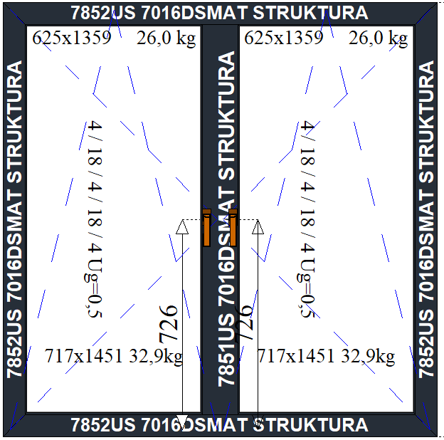
 |  | 800 | 5,107.00 zł | 5,176.00 zł | 5,244.00 zł | 5,312.00 zł | 5,330.00 zł | 5,397.00 zł | 5,466.00 zł | 5,534.00 zł | 5,602.00 zł | 5,675.00 zł | 5,743.00 zł | 5,811.00 zł | 5,984.00 zł | 6,052.00 zł | 6,125.00 zł | 6,244.00 zł | 6,312.00 zł | 6,380.00 zł | 6,448.00 zł
 |  | 900 | 5,212.00 zł | 5,283.00 zł | 5,354.00 zł | 5,425.00 zł | 5,446.00 zł | 5,517.00 zł | 5,588.00 zł | 5,659.00 zł | 5,730.00 zł | 5,806.00 zł | 5,877.00 zł | 5,948.00 zł | 6,019.00 zł | 6,239.00 zł | 6,314.00 zł | 6,402.00 zł | 6,473.00 zł | 6,544.00 zł | 6,615.00 zł
 |  | 1000 | 5,329.00 zł | 5,403.00 zł | 5,477.00 zł | 5,551.00 zł | 5,575.00 zł | 5,649.00 zł | 5,723.00 zł | 5,797.00 zł | 5,871.00 zł | 5,949.00 zł | 6,023.00 zł | 6,098.00 zł | 6,171.00 zł | 6,394.00 zł | 6,473.00 zł | 6,785.00 zł | 6,860.00 zł | 6,934.00 zł | 6,782.00 zł
 |  | 1100 | 5,446.00 zł | 5,523.00 zł | 5,600.00 zł | 5,677.00 zł | 5,704.00 zł | 5,780.00 zł | 5,858.00 zł | 5,934.00 zł | 6,011.00 zł | 6,093.00 zł | 6,170.00 zł | 6,247.00 zł | 6,324.00 zł | 6,549.00 zł | 6,631.00 zł | 6,947.00 zł | 7,024.00 zł | 7,101.00 zł | 7,178.00 zł
 |  | 1200 | 5,563.00 zł | 5,643.00 zł | 5,723.00 zł | 5,803.00 zł | 5,832.00 zł | 5,912.00 zł | 5,992.00 zł | 6,072.00 zł | 6,152.00 zł | 6,236.00 zł | 6,316.00 zł | 6,396.00 zł | 6,476.00 zł | 6,705.00 zł | 6,789.00 zł | 7,108.00 zł | 7,188.00 zł | 7,268.00 zł | 7,348.00 zł
 |  | 1300 | 5,680.00 zł | 5,763.00 zł | 5,846.00 zł | 5,929.00 zł | 5,961.00 zł | 6,044.00 zł | 6,127.00 zł | 6,210.00 zł | 6,292.00 zł | 6,380.00 zł | 6,463.00 zł | 6,546.00 zł | 6,628.00 zł | 6,860.00 zł | 6,947.00 zł | 7,269.00 zł | 7,352.00 zł | 7,435.00 zł | 7,518.00 zł
 |  | 1400 | 5,851.00 zł | 5,937.00 zł | 6,023.00 zł | 6,108.00 zł | 6,135.00 zł | 6,221.00 zł | 6,307.00 zł | 6,393.00 zł | 6,478.00 zł | 6,569.00 zł | 6,654.00 zł | 6,741.00 zł | 6,826.00 zł | 7,061.00 zł | 7,151.00 zł | 7,476.00 zł | 7,562.00 zł | 7,648.00 zł | 7,733.00 zł
 |  | 1500 | 5,968.00 zł | 6,057.00 zł | 6,146.00 zł | 6,234.00 zł | 6,264.00 zł | 6,353.00 zł | 6,442.00 zł | 6,530.00 zł | 6,619.00 zł | 6,712.00 zł | 6,801.00 zł | 6,890.00 zł | 6,979.00 zł | 7,216.00 zł | 7,309.00 zł | 7,637.00 zł | 7,726.00 zł | 7,815.00 zł | 7,903.00 zł
 |  | 1600 | 6,085.00 zł | 6,177.00 zł | 6,268.00 zł | 6,360.00 zł | 6,393.00 zł | 6,484.00 zł | 6,577.00 zł | 6,668.00 zł | 6,760.00 zł | 6,856.00 zł | 6,947.00 zł | 7,040.00 zł | 7,131.00 zł | 7,371.00 zł | 7,468.00 zł | 7,798.00 zł | 7,890.00 zł | 7,982.00 zł | 8,073.00 zł
 |  | 1700 | 6,202.00 zł | 6,297.00 zł | 6,391.00 zł | 6,486.00 zł | 6,522.00 zł | 6,616.00 zł | 6,711.00 zł | 6,806.00 zł | 6,900.00 zł | 7,000.00 zł | 7,094.00 zł | 7,189.00 zł | 7,283.00 zł | 7,527.00 zł | 7,626.00 zł | 7,959.00 zł | 8,055.00 zł | 8,149.00 zł | 8,243.00 zł
 |  | 1800 | 6,319.00 zł | 6,417.00 zł | 6,514.00 zł | 6,612.00 zł | 6,651.00 zł | 6,748.00 zł | 6,846.00 zł | 6,943.00 zł | 7,041.00 zł | 7,143.00 zł | 7,240.00 zł | 7,338.00 zł | 7,436.00 zł | 7,682.00 zł | 7,784.00 zł | 8,121.00 zł | 8,219.00 zł | 8,316.00 zł | 8,414.00 zł
 |  | 1900 | 6,495.00 zł | 6,596.00 zł | 6,697.00 zł | 6,797.00 zł | 6,830.00 zł | 6,930.00 zł | 7,032.00 zł | 7,132.00 zł | 7,232.00 zł | 7,337.00 zł | 7,438.00 zł | 7,539.00 zł | 7,639.00 zł | 7,888.00 zł | 7,993.00 zł | 8,333.00 zł | 8,434.00 zł | 8,534.00 zł | 8,634.00 zł
 |  | 2000 | 6,671.00 zł | 6,775.00 zł | 6,878.00 zł | 6,981.00 zł | 7,018.00 zł | 7,121.00 zł | 7,225.00 zł | 7,328.00 zł | 7,431.00 zł | 7,540.00 zł | 7,643.00 zł | 7,747.00 zł | 7,850.00 zł | 8,102.00 zł | 8,210.00 zł | 8,552.00 zł | 8,657.00 zł | 8,760.00 zł | 8,863.00 zł
 |  | 2100 | 6,788.00 zł | 6,895.00 zł | 7,001.00 zł | 7,107.00 zł | 7,147.00 zł | 7,253.00 zł | 7,360.00 zł | 7,466.00 zł | 7,572.00 zł | 7,683.00 zł | 7,789.00 zł | 7,896.00 zł | 8,002.00 zł | 8,257.00 zł | 8,368.00 zł | 8,714.00 zł | 8,821.00 zł | 8,927.00 zł | 9,033.00 zł
 |  | 2200 | 6,905.00 zł | 7,015.00 zł | 7,124.00 zł | 7,233.00 zł | 7,275.00 zł | 7,384.00 zł | 7,494.00 zł | 7,603.00 zł | 7,713.00 zł | 7,827.00 zł | 7,936.00 zł | 8,046.00 zł | 8,155.00 zł | 8,413.00 zł | 8,527.00 zł | 8,875.00 zł | 8,985.00 zł | 9,094.00 zł | 9,203.00 zł
 |  | 2300 | 7,022.00 zł | 7,135.00 zł | 7,247.00 zł | 7,359.00 zł | 7,404.00 zł | 7,516.00 zł | 7,629.00 zł | 7,741.00 zł | 7,853.00 zł | 7,970.00 zł | 8,082.00 zł | 8,195.00 zł | 8,307.00 zł | 8,568.00 zł | 8,685.00 zł | 9,036.00 zł | 9,149.00 zł | 9,261.00 zł | 9,502.00 zł
 |  | 2400 | 7,139.00 zł | 7,255.00 zł | 7,370.00 zł | 7,485.00 zł | 7,533.00 zł | 7,648.00 zł | 7,764.00 zł | 7,879.00 zł | 7,994.00 zł | 8,114.00 zł | 8,229.00 zł | 8,345.00 zł | 8,459.00 zł | 8,723.00 zł | 8,843.00 zł | 9,197.00 zł | 9,442.00 zł | 9,716.00 zł | 10,183.00 zł
 |  | 2500 | 7,315.00 zł | 7,434.00 zł | 7,552.00 zł | 7,670.00 zł | 7,713.00 zł | 7,830.00 zł | 7,949.00 zł | 8,067.00 zł | 8,185.00 zł | 8,308.00 zł | 8,426.00 zł | 8,545.00 zł | 8,663.00 zł | 8,929.00 zł | 9,218.00 zł | 9,704.00 zł | 9,823.00 zł | 10,295.00 zł | 10,427.00 zł
 |  | 2600 | 7,432.00 zł | 7,554.00 zł | 7,675.00 zł | 7,796.00 zł | 7,841.00 zł | 7,962.00 zł | 8,084.00 zł | 8,205.00 zł | 8,326.00 zł | 8,452.00 zł | 8,572.00 zł | 8,867.00 zł | 8,987.00 zł | 9,257.00 zł | 9,512.00 zł | 9,872.00 zł | 10,349.00 zł | 10,484.00 zł | 10,619.00 zł
 |  | 2700 | 7,682.00 zł | 7,821.00 zł | 7,960.00 zł | 8,098.00 zł | 8,163.00 zł | 8,301.00 zł | 8,569.00 zł | 8,708.00 zł | 9,025.00 zł | 9,170.00 zł | 9,309.00 zł | 9,448.00 zł | 9,586.00 zł | 9,873.00 zł | 10,019.00 zł | 10,396.00 zł | 10,534.00 zł | 10,673.00 zł | 10,811.00 zł

Dodatki | Cena za szt.
Kontaktron MC250 | 121.00 zł
Systemowy kontaktron z kontrolą ryglowania | 573.00 zł
Mikrowentylacja ROTO | 194.00 zł
Zatzask balkonowy z pochwytem | 119.00 zł

Okno 2 polowe ukryte z fix
Okno 2 polowe ukryte z fix
 |  |  | Szerokość (mm)
 |  |  | 1200 | 1300 | 1400 | 1500 | 1600 | 1700 | 1800 | 1900 | 2000 | 2100 | 2200 | 2300 | 2400 | 2500 | 2600 | 2700 | 2800 | 2900 | 3000 | Szyba 6/18/6/18/6
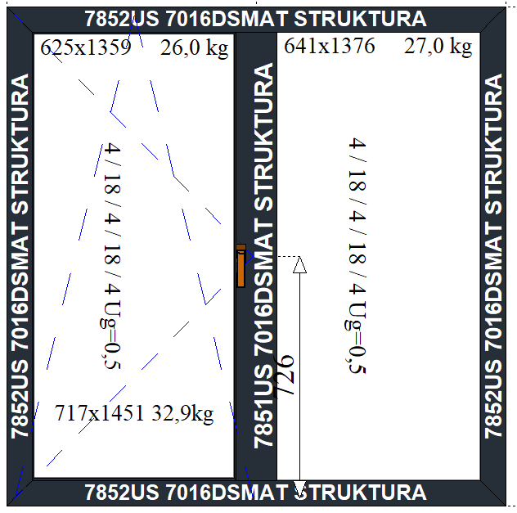
 | Wysokość (mm) | 700 | 3,374.00 zł | 3,431.00 zł | 3,490.00 zł | 3,547.00 zł | 3,582.00 zł | 3,641.00 zł | 3,699.00 zł | 3,757.00 zł | 3,815.00 zł | 3,870.00 zł | 3,922.00 zł | 3,973.00 zł | 4,023.00 zł | 4,074.00 zł | 4,130.00 zł | 4,181.00 zł | 4,232.00 zł | 4,283.00 zł | 4,333.00 zł
 |  | 800 | 3,476.00 zł | 3,537.00 zł | 3,598.00 zł | 3,659.00 zł | 3,696.00 zł | 3,758.00 zł | 3,819.00 zł | 3,880.00 zł | 3,941.00 zł | 3,999.00 zł | 4,053.00 zł | 4,107.00 zł | 4,161.00 zł | 4,215.00 zł | 4,274.00 zł | 4,327.00 zł | 4,381.00 zł | 4,435.00 zł | 4,488.00 zł
 |  | 900 | 3,573.00 zł | 3,636.00 zł | 3,701.00 zł | 3,764.00 zł | 3,805.00 zł | 3,869.00 zł | 3,933.00 zł | 3,997.00 zł | 4,062.00 zł | 4,123.00 zł | 4,180.00 zł | 4,237.00 zł | 4,293.00 zł | 4,350.00 zł | 4,412.00 zł | 4,468.00 zł | 4,525.00 zł | 4,582.00 zł | 4,638.00 zł
 |  | 1000 | 3,676.00 zł | 3,742.00 zł | 3,810.00 zł | 3,876.00 zł | 3,920.00 zł | 3,987.00 zł | 4,054.00 zł | 4,121.00 zł | 4,188.00 zł | 4,252.00 zł | 4,312.00 zł | 4,372.00 zł | 4,431.00 zł | 4,492.00 zł | 4,556.00 zł | 4,615.00 zł | 4,675.00 zł | 4,735.00 zł | 4,794.00 zł
 |  | 1100 | 3,778.00 zł | 3,848.00 zł | 3,918.00 zł | 3,987.00 zł | 4,034.00 zł | 4,104.00 zł | 4,174.00 zł | 4,244.00 zł | 4,314.00 zł | 4,381.00 zł | 4,444.00 zł | 4,507.00 zł | 4,569.00 zł | 4,632.00 zł | 4,700.00 zł | 4,762.00 zł | 4,825.00 zł | 4,888.00 zł | 4,950.00 zł
 |  | 1200 | 3,881.00 zł | 3,954.00 zł | 4,027.00 zł | 4,099.00 zł | 4,149.00 zł | 4,222.00 zł | 4,295.00 zł | 4,367.00 zł | 4,441.00 zł | 4,511.00 zł | 4,576.00 zł | 4,642.00 zł | 4,707.00 zł | 4,774.00 zł | 4,844.00 zł | 4,909.00 zł | 4,975.00 zł | 5,041.00 zł | 5,106.00 zł
 |  | 1300 | 3,984.00 zł | 4,060.00 zł | 4,136.00 zł | 4,211.00 zł | 4,264.00 zł | 4,340.00 zł | 4,416.00 zł | 4,491.00 zł | 4,567.00 zł | 4,640.00 zł | 4,709.00 zł | 4,778.00 zł | 4,846.00 zł | 4,915.00 zł | 4,988.00 zł | 5,056.00 zł | 5,125.00 zł | 5,194.00 zł | 5,262.00 zł
 |  | 1400 | 4,114.00 zł | 4,192.00 zł | 4,271.00 zł | 4,349.00 zł | 4,400.00 zł | 4,479.00 zł | 4,558.00 zł | 4,636.00 zł | 4,716.00 zł | 4,792.00 zł | 4,863.00 zł | 4,935.00 zł | 5,006.00 zł | 5,078.00 zł | 5,155.00 zł | 5,226.00 zł | 5,297.00 zł | 5,369.00 zł | 5,440.00 zł
 |  | 1500 | 4,217.00 zł | 4,298.00 zł | 4,380.00 zł | 4,461.00 zł | 4,515.00 zł | 4,597.00 zł | 4,679.00 zł | 4,760.00 zł | 4,843.00 zł | 4,921.00 zł | 4,996.00 zł | 5,071.00 zł | 5,145.00 zł | 5,220.00 zł | 5,299.00 zł | 5,373.00 zł | 5,448.00 zł | 5,522.00 zł | 5,596.00 zł
 |  | 1600 | 4,320.00 zł | 4,404.00 zł | 4,489.00 zł | 4,573.00 zł | 4,630.00 zł | 4,715.00 zł | 4,800.00 zł | 4,884.00 zł | 4,969.00 zł | 5,051.00 zł | 5,128.00 zł | 5,206.00 zł | 5,283.00 zł | 5,361.00 zł | 5,443.00 zł | 5,520.00 zł | 5,598.00 zł | 5,675.00 zł | 5,752.00 zł
 |  | 1700 | 4,422.00 zł | 4,509.00 zł | 4,597.00 zł | 4,684.00 zł | 4,744.00 zł | 4,832.00 zł | 4,920.00 zł | 5,007.00 zł | 5,095.00 zł | 5,180.00 zł | 5,260.00 zł | 5,341.00 zł | 5,421.00 zł | 5,502.00 zł | 5,587.00 zł | 5,667.00 zł | 5,747.00 zł | 5,828.00 zł | 5,908.00 zł
 |  | 1800 | 4,525.00 zł | 4,615.00 zł | 4,706.00 zł | 4,796.00 zł | 4,859.00 zł | 4,949.00 zł | 5,040.00 zł | 5,130.00 zł | 5,222.00 zł | 5,309.00 zł | 5,393.00 zł | 5,476.00 zł | 5,559.00 zł | 5,643.00 zł | 5,731.00 zł | 5,814.00 zł | 5,897.00 zł | 5,981.00 zł | 6,252.00 zł
 |  | 1900 | 4,658.00 zł | 4,751.00 zł | 4,844.00 zł | 4,937.00 zł | 4,999.00 zł | 5,093.00 zł | 5,186.00 zł | 5,279.00 zł | 5,374.00 zł | 5,464.00 zł | 5,551.00 zł | 5,637.00 zł | 5,723.00 zł | 5,810.00 zł | 5,901.00 zł | 5,987.00 zł | 6,073.00 zł | 6,349.00 zł | 6,445.00 zł
 |  | 2000 | 4,819.00 zł | 4,915.00 zł | 5,011.00 zł | 5,107.00 zł | 5,172.00 zł | 5,268.00 zł | 5,365.00 zł | 5,461.00 zł | 5,558.00 zł | 5,652.00 zł | 5,741.00 zł | 5,830.00 zł | 5,919.00 zł | 6,009.00 zł | 6,103.00 zł | 6,192.00 zł | 6,470.00 zł | 6,571.00 zł | 6,670.00 zł
 |  | 2100 | 4,922.00 zł | 5,020.00 zł | 5,120.00 zł | 5,219.00 zł | 5,286.00 zł | 5,386.00 zł | 5,486.00 zł | 5,585.00 zł | 5,685.00 zł | 5,781.00 zł | 5,874.00 zł | 5,966.00 zł | 6,057.00 zł | 6,150.00 zł | 6,247.00 zł | 6,526.00 zł | 6,630.00 zł | 6,734.00 zł | 6,838.00 zł
 |  | 2200 | 5,025.00 zł | 5,126.00 zł | 5,229.00 zł | 5,331.00 zł | 5,401.00 zł | 5,504.00 zł | 5,606.00 zł | 5,708.00 zł | 5,812.00 zł | 5,911.00 zł | 6,006.00 zł | 6,101.00 zł | 6,196.00 zł | 6,292.00 zł | 6,576.00 zł | 6,683.00 zł | 6,790.00 zł | 6,898.00 zł | 7,005.00 zł
 |  | 2300 | 5,127.00 zł | 5,232.00 zł | 5,337.00 zł | 5,442.00 zł | 5,515.00 zł | 5,621.00 zł | 5,727.00 zł | 5,831.00 zł | 5,937.00 zł | 6,040.00 zł | 6,138.00 zł | 6,236.00 zł | 6,334.00 zł | 6,432.00 zł | 6,728.00 zł | 6,839.00 zł | 6,950.00 zł | 7,061.00 zł | 7,171.00 zł
 |  | 2400 | 5,230.00 zł | 5,338.00 zł | 5,446.00 zł | 5,554.00 zł | 5,630.00 zł | 5,738.00 zł | 5,847.00 zł | 5,955.00 zł | 6,064.00 zł | 6,169.00 zł | 6,270.00 zł | 6,371.00 zł | 6,472.00 zł | 6,762.00 zł | 6,882.00 zł | 6,996.00 zł | 7,110.00 zł | 7,225.00 zł | 7,339.00 zł
 |  | 2500 | 5,363.00 zł | 5,473.00 zł | 5,585.00 zł | 5,695.00 zł | 5,770.00 zł | 5,882.00 zł | 5,993.00 zł | 6,104.00 zł | 6,216.00 zł | 6,324.00 zł | 6,428.00 zł | 6,532.00 zł | 6,819.00 zł | 6,937.00 zł | 7,060.00 zł | 7,344.00 zł | 7,462.00 zł | 7,580.00 zł | 7,697.00 zł
 |  | 2600 | 5,465.00 zł | 5,579.00 zł | 5,693.00 zł | 5,806.00 zł | 5,884.00 zł | 5,999.00 zł | 6,113.00 zł | 6,227.00 zł | 6,342.00 zł | 6,453.00 zł | 6,560.00 zł | 6,840.00 zł | 7,136.00 zł | 7,259.00 zł | 7,385.00 zł | 7,506.00 zł | 7,628.00 zł | 7,749.00 zł | 7,870.00 zł
 |  | 2700 | 5,712.00 zł | 5,843.00 zł | 5,975.00 zł | 6,107.00 zł | 6,202.00 zł | 6,334.00 zł | 6,531.00 zł | 6,663.00 zł | 6,974.00 zł | 7,104.00 zł | 7,229.00 zł | 7,354.00 zł | 7,478.00 zł | 7,604.00 zł | 7,734.00 zł | 7,859.00 zł | 7,984.00 zł | 8,109.00 zł | 8,234.00 zł

Dodatki | Cena za szt.
Kontaktron MC250 | 121.00 zł
Systemowy kontaktron z kontrolą ryglowania | 573.00 zł
Mikrowentylacja ROTO | 194.00 zł
Zatzask balkonowy z pochwytem | 119.00 zł

Okno 2 polowe z fix
Okno 2 polowe z fix
 |  |  | Szerokość (mm)
 |  |  | 1200 | 1300 | 1400 | 1500 | 1600 | 1700 | 1800 | 1900 | 2000 | 2100 | 2200 | 2300 | 2400 | 2500 | 2600 | 2700 | 2800 | 2900 | 3000 | Szyba 6/18/6/18/6
 | Wysokość (mm) | 700 | 2,293.00 zł | 2,342.00 zł | 2,391.00 zł | 2,440.00 zł | 2,467.00 zł | 2,516.00 zł | 2,565.00 zł | 2,614.00 zł | 2,663.00 zł | 2,706.00 zł | 2,745.00 zł | 2,783.00 zł | 2,822.00 zł | 2,860.00 zł | 2,903.00 zł | 2,942.00 zł | 2,981.00 zł | 3,019.00 zł | 3,058.00 zł
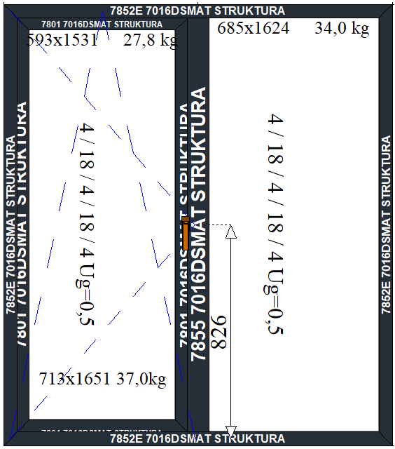
 |  | 800 | 2,380.00 zł | 2,432.00 zł | 2,484.00 zł | 2,536.00 zł | 2,565.00 zł | 2,617.00 zł | 2,669.00 zł | 2,721.00 zł | 2,773.00 zł | 2,819.00 zł | 2,861.00 zł | 2,902.00 zł | 2,944.00 zł | 2,985.00 zł | 3,031.00 zł | 3,073.00 zł | 3,114.00 zł | 3,156.00 zł | 3,197.00 zł
 |  | 900 | 2,460.00 zł | 2,515.00 zł | 2,570.00 zł | 2,625.00 zł | 2,657.00 zł | 2,712.00 zł | 2,767.00 zł | 2,822.00 zł | 2,877.00 zł | 2,926.00 zł | 2,970.00 zł | 3,015.00 zł | 3,059.00 zł | 3,104.00 zł | 3,153.00 zł | 3,197.00 zł | 3,242.00 zł | 3,286.00 zł | 3,330.00 zł
 |  | 1000 | 2,547.00 zł | 2,604.00 zł | 2,662.00 zł | 2,720.00 zł | 2,755.00 zł | 2,813.00 zł | 2,871.00 zł | 2,929.00 zł | 2,987.00 zł | 3,039.00 zł | 3,086.00 zł | 3,134.00 zł | 3,181.00 zł | 3,228.00 zł | 3,281.00 zł | 3,328.00 zł | 3,375.00 zł | 3,423.00 zł | 3,470.00 zł
 |  | 1100 | 2,633.00 zł | 2,694.00 zł | 2,754.00 zł | 2,816.00 zł | 2,853.00 zł | 2,914.00 zł | 2,975.00 zł | 3,036.00 zł | 3,097.00 zł | 3,152.00 zł | 3,202.00 zł | 3,253.00 zł | 3,303.00 zł | 3,353.00 zł | 3,408.00 zł | 3,459.00 zł | 3,509.00 zł | 3,559.00 zł | 3,609.00 zł
 |  | 1200 | 2,720.00 zł | 2,783.00 zł | 2,847.00 zł | 2,911.00 zł | 2,952.00 zł | 3,016.00 zł | 3,079.00 zł | 3,143.00 zł | 3,207.00 zł | 3,265.00 zł | 3,318.00 zł | 3,371.00 zł | 3,425.00 zł | 3,478.00 zł | 3,536.00 zł | 3,589.00 zł | 3,643.00 zł | 3,696.00 zł | 3,749.00 zł
 |  | 1300 | 2,806.00 zł | 2,873.00 zł | 2,939.00 zł | 3,006.00 zł | 3,050.00 zł | 3,117.00 zł | 3,183.00 zł | 3,250.00 zł | 3,317.00 zł | 3,378.00 zł | 3,434.00 zł | 3,490.00 zł | 3,547.00 zł | 3,603.00 zł | 3,664.00 zł | 3,720.00 zł | 3,776.00 zł | 3,832.00 zł | 3,889.00 zł
 |  | 1400 | 2,919.00 zł | 2,989.00 zł | 3,059.00 zł | 3,128.00 zł | 3,171.00 zł | 3,241.00 zł | 3,310.00 zł | 3,380.00 zł | 3,450.00 zł | 3,514.00 zł | 3,573.00 zł | 3,632.00 zł | 3,691.00 zł | 3,750.00 zł | 3,814.00 zł | 3,873.00 zł | 3,932.00 zł | 3,992.00 zł | 4,051.00 zł
 |  | 1500 | 3,006.00 zł | 3,078.00 zł | 3,151.00 zł | 3,224.00 zł | 3,269.00 zł | 3,342.00 zł | 3,414.00 zł | 3,487.00 zł | 3,560.00 zł | 3,627.00 zł | 3,689.00 zł | 3,751.00 zł | 3,813.00 zł | 3,875.00 zł | 3,942.00 zł | 4,004.00 zł | 4,066.00 zł | 4,128.00 zł | 4,190.00 zł
 |  | 1600 | 3,092.00 zł | 3,168.00 zł | 3,243.00 zł | 3,319.00 zł | 3,367.00 zł | 3,443.00 zł | 3,519.00 zł | 3,594.00 zł | 3,670.00 zł | 3,740.00 zł | 3,805.00 zł | 3,870.00 zł | 3,935.00 zł | 4,000.00 zł | 4,070.00 zł | 4,135.00 zł | 4,200.00 zł | 4,265.00 zł | 4,330.00 zł
 |  | 1700 | 3,179.00 zł | 3,257.00 zł | 3,336.00 zł | 3,414.00 zł | 3,466.00 zł | 3,544.00 zł | 3,623.00 zł | 3,701.00 zł | 3,780.00 zł | 3,853.00 zł | 3,921.00 zł | 3,989.00 zł | 4,057.00 zł | 4,125.00 zł | 4,197.00 zł | 4,265.00 zł | 4,333.00 zł | 4,401.00 zł | 4,657.00 zł
 |  | 1800 | 3,265.00 zł | 3,347.00 zł | 3,428.00 zł | 3,510.00 zł | 3,564.00 zł | 3,646.00 zł | 3,727.00 zł | 3,808.00 zł | 3,890.00 zł | 3,966.00 zł | 4,037.00 zł | 4,107.00 zł | 4,178.00 zł | 4,249.00 zł | 4,325.00 zł | 4,396.00 zł | 4,467.00 zł | 4,727.00 zł | 4,808.00 zł
 |  | 1900 | 3,382.00 zł | 3,466.00 zł | 3,550.00 zł | 3,635.00 zł | 3,688.00 zł | 3,772.00 zł | 3,856.00 zł | 3,941.00 zł | 4,025.00 zł | 4,104.00 zł | 4,178.00 zł | 4,252.00 zł | 4,326.00 zł | 4,400.00 zł | 4,478.00 zł | 4,552.00 zł | 4,815.00 zł | 4,900.00 zł | 4,985.00 zł
 |  | 2000 | 3,527.00 zł | 3,614.00 zł | 3,701.00 zł | 3,789.00 zł | 3,845.00 zł | 3,932.00 zł | 4,019.00 zł | 4,107.00 zł | 4,194.00 zł | 4,276.00 zł | 4,352.00 zł | 4,429.00 zł | 4,506.00 zł | 4,583.00 zł | 4,665.00 zł | 4,930.00 zł | 5,018.00 zł | 5,106.00 zł | 5,194.00 zł
 |  | 2100 | 3,613.00 zł | 3,703.00 zł | 3,793.00 zł | 3,884.00 zł | 3,943.00 zł | 4,033.00 zł | 4,123.00 zł | 4,214.00 zł | 4,304.00 zł | 4,389.00 zł | 4,468.00 zł | 4,548.00 zł | 4,628.00 zł | 4,708.00 zł | 4,978.00 zł | 5,070.00 zł | 5,162.00 zł | 5,254.00 zł | 5,346.00 zł
 |  | 2200 | 3,700.00 zł | 3,792.00 zł | 3,886.00 zł | 3,979.00 zł | 4,041.00 zł | 4,135.00 zł | 4,228.00 zł | 4,321.00 zł | 4,414.00 zł | 4,502.00 zł | 4,584.00 zł | 4,667.00 zł | 4,750.00 zł | 4,833.00 zł | 5,115.00 zł | 5,210.00 zł | 5,306.00 zł | 5,401.00 zł | 5,497.00 zł
 |  | 2300 | 3,862.00 zł | 3,958.00 zł | 4,056.00 zł | 4,153.00 zł | 4,219.00 zł | 4,316.00 zł | 4,413.00 zł | 4,510.00 zł | 4,608.00 zł | 4,698.00 zł | 4,784.00 zł | 4,870.00 zł | 4,955.00 zł | 5,232.00 zł | 5,336.00 zł | 5,434.00 zł | 5,533.00 zł | 5,632.00 zł | 5,731.00 zł
 |  | 2400 | 3,950.00 zł | 4,050.00 zł | 4,150.00 zł | 4,250.00 zł | 4,319.00 zł | 4,420.00 zł | 4,519.00 zł | 4,620.00 zł | 4,720.00 zł | 4,813.00 zł | 4,902.00 zł | 4,990.00 zł | 5,265.00 zł | 5,367.00 zł | 5,475.00 zł | 5,577.00 zł | 5,679.00 zł | 5,782.00 zł | 5,884.00 zł
 |  | 2500 | 4,068.00 zł | 4,171.00 zł | 4,274.00 zł | 4,377.00 zł | 4,445.00 zł | 4,548.00 zł | 4,651.00 zł | 4,754.00 zł | 4,857.00 zł | 4,954.00 zł | 5,045.00 zł | 5,137.00 zł | 5,422.00 zł | 5,528.00 zł | 5,639.00 zł | 5,773.00 zł | 5,879.00 zł | 5,985.00 zł | 6,091.00 zł
 |  | 2600 | 4,299.00 zł | 4,419.00 zł | 4,540.00 zł | 4,661.00 zł | 4,746.00 zł | 4,867.00 zł | 4,987.00 zł | 5,108.00 zł | 5,293.00 zł | 5,407.00 zł | 5,517.00 zł | 5,654.00 zł | 5,764.00 zł | 5,873.00 zł | 6,160.00 zł | 6,269.00 zł | 6,379.00 zł | 6,489.00 zł | 6,598.00 zł
 |  | 2700 | 4,393.00 zł | 4,517.00 zł | 4,641.00 zł | 4,766.00 zł | 4,854.00 zł | 4,979.00 zł | 5,103.00 zł | 5,291.00 zł | 5,444.00 zł | 5,562.00 zł | 5,854.00 zł | 5,967.00 zł | 6,080.00 zł | 6,193.00 zł | 6,311.00 zł | 6,424.00 zł | 6,537.00 zł | 6,650.00 zł | 6,763.00 zł
 |  | 2800 | 4,488.00 zł | 4,615.00 zł | 4,742.00 zł | 4,871.00 zł | 4,963.00 zł | 5,090.00 zł | 5,312.00 zł | 5,440.00 zł | 5,567.00 zł | 5,875.00 zł | 5,991.00 zł | 6,108.00 zł | 6,224.00 zł | 6,341.00 zł | 6,462.00 zł | 6,579.00 zł | 6,695.00 zł | 6,812.00 zł | 6,928.00 zł
 |  | 2900 | 4,582.00 zł | 4,713.00 zł | 4,844.00 zł | 4,975.00 zł | 5,101.00 zł | 5,233.00 zł | 5,620.00 zł | 5,751.00 zł | 5,883.00 zł | 6,008.00 zł | 6,128.00 zł | 6,248.00 zł | 6,368.00 zł | 6,488.00 zł | 6,613.00 zł | 6,733.00 zł | 6,853.00 zł | 6,973.00 zł | 7,093.00 zł
 |  | 3000 | 3,703.00 zł | 4,810.00 zł | 4,945.00 zł | 5,111.00 zł | 5,210.00 zł | 5,609.00 zł | 5,743.00 zł | 5,878.00 zł | 6,013.00 zł | 6,141.00 zł | 6,265.00 zł | 6,389.00 zł | 6,512.00 zł | 6,636.00 zł | 6,764.00 zł | 6,888.00 zł | 7,011.00 zł | 7,135.00 zł | 7,259.00 zł
 |  |  |  |  |  |  |  |  |  |  |  |  |  |  |  |  |  |  |  |  |  | Dodatki | Cena za szt.
 |  |  |  |  |  |  |  |  |  |  |  |  |  |  |  |  |  |  |  |  |  | Kontaktron MC250 | 121.00 zł
Dodatki | Cena za szt. |  |  |  |  |  |  |  |  |  |  |  |  |  |  |  |  |  |  |  |  | Systemowy kontaktron z kontrolą ryglowania | 573.00 zł
Kontaktron MC250 | 121.00 zł |  |  |  |  |  |  |  |  |  |  |  |  |  |  |  |  |  |  |  |  | Mikrowentylacja ROTO | 194.00 zł
Systemowy kontaktron z kontrolą ryglowania | 573.00 zł |  |  |  |  |  |  |  |  |  |  |  |  |  |  |  |  |  |  |  |  | Zatzask balkonowy z pochwytem | 119.00 zł
Mikrowentylacja ROTO | 194.00 zł
Zatzask balkonowy z pochwytem | 119.00 zł

Pola stałe
Pola stałe
 |  |  | Szerokość (mm)
 |  |  | 600 | 700 | 800 | 900 | 1000 | 1100 | 1200 | 1300 | 1400 | 1500 | 1600 | 1700 | 1800 | 1900 | 2000 | 2100 | 2200 | 2300 | 2400 | 2500 | 2600 | 2700 | 2800 | 2900 | 3000 | Szyba 6/18/6/18/6
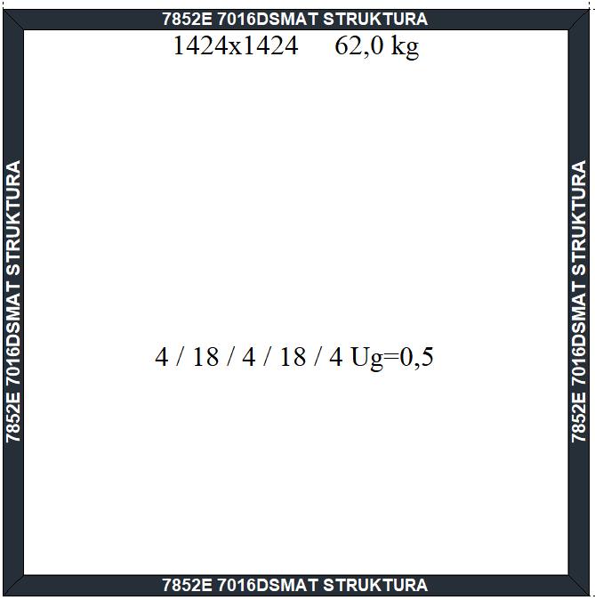
 | Wysokość (mm) | 700 | 607.00 zł | 646.00 zł | 684.00 zł | 723.00 zł | 762.00 zł | 805.00 zł | 843.00 zł | 882.00 zł | 920.00 zł | 959.00 zł | 1,002.00 zł | 1,041.00 zł | 1,079.00 zł | 1,118.00 zł | 1,156.00 zł | 1,200.00 zł | 1,238.00 zł | 1,277.00 zł | 1,315.00 zł | 1,354.00 zł | 1,397.00 zł | 1,436.00 zł | 1,474.00 zł | 1,513.00 zł | 1,551.00 zł
 |  | 800 | 643.00 zł | 684.00 zł | 726.00 zł | 767.00 zł | 809.00 zł | 855.00 zł | 897.00 zł | 938.00 zł | 979.00 zł | 1,021.00 zł | 1,067.00 zł | 1,109.00 zł | 1,150.00 zł | 1,192.00 zł | 1,233.00 zł | 1,279.00 zł | 1,321.00 zł | 1,362.00 zł | 1,404.00 zł | 1,445.00 zł | 1,491.00 zł | 1,533.00 zł | 1,574.00 zł | 1,616.00 zł | 1,657.00 zł
 |  | 900 | 679.00 zł | 723.00 zł | 767.00 zł | 812.00 zł | 856.00 zł | 905.00 zł | 950.00 zł | 994.00 zł | 1,039.00 zł | 1,083.00 zł | 1,132.00 zł | 1,177.00 zł | 1,221.00 zł | 1,266.00 zł | 1,310.00 zł | 1,359.00 zł | 1,404.00 zł | 1,448.00 zł | 1,492.00 zł | 1,537.00 zł | 1,586.00 zł | 1,630.00 zł | 1,675.00 zł | 1,719.00 zł | 1,764.00 zł
 |  | 1000 | 714.00 zł | 761.00 zł | 809.00 zł | 856.00 zł | 904.00 zł | 956.00 zł | 1,003.00 zł | 1,050.00 zł | 1,098.00 zł | 1,145.00 zł | 1,197.00 zł | 1,245.00 zł | 1,292.00 zł | 1,339.00 zł | 1,387.00 zł | 1,439.00 zł | 1,486.00 zł | 1,534.00 zł | 1,581.00 zł | 1,628.00 zł | 1,680.00 zł | 1,728.00 zł | 1,775.00 zł | 1,823.00 zł | 1,870.00 zł
 |  | 1100 | 750.00 zł | 800.00 zł | 850.00 zł | 901.00 zł | 951.00 zł | 1,006.00 zł | 1,056.00 zł | 1,107.00 zł | 1,157.00 zł | 1,207.00 zł | 1,262.00 zł | 1,313.00 zł | 1,363.00 zł | 1,413.00 zł | 1,464.00 zł | 1,519.00 zł | 1,569.00 zł | 1,619.00 zł | 1,670.00 zł | 1,720.00 zł | 1,775.00 zł | 1,825.00 zł | 1,876.00 zł | 1,926.00 zł | 1,976.00 zł
 |  | 1200 | 785.00 zł | 839.00 zł | 892.00 zł | 945.00 zł | 998.00 zł | 1,056.00 zł | 1,110.00 zł | 1,163.00 zł | 1,216.00 zł | 1,269.00 zł | 1,327.00 zł | 1,381.00 zł | 1,434.00 zł | 1,487.00 zł | 1,541.00 zł | 1,599.00 zł | 1,652.00 zł | 1,705.00 zł | 1,758.00 zł | 1,812.00 zł | 1,869.00 zł | 1,923.00 zł | 2,160.00 zł | 2,220.00 zł | 2,280.00 zł
 |  | 1300 | 821.00 zł | 877.00 zł | 933.00 zł | 989.00 zł | 1,046.00 zł | 1,107.00 zł | 1,163.00 zł | 1,219.00 zł | 1,275.00 zł | 1,332.00 zł | 1,392.00 zł | 1,449.00 zł | 1,505.00 zł | 1,561.00 zł | 1,617.00 zł | 1,678.00 zł | 1,735.00 zł | 1,791.00 zł | 1,847.00 zł | 1,903.00 zł | 2,149.00 zł | 2,213.00 zł | 2,276.00 zł | 2,340.00 zł | 2,403.00 zł
 |  | 1400 | 856.00 zł | 916.00 zł | 975.00 zł | 1,034.00 zł | 1,093.00 zł | 1,157.00 zł | 1,216.00 zł | 1,275.00 zł | 1,334.00 zł | 1,394.00 zł | 1,458.00 zł | 1,517.00 zł | 1,576.00 zł | 1,635.00 zł | 1,694.00 zł | 1,758.00 zł | 1,817.00 zł | 1,876.00 zł | 2,120.00 zł | 2,187.00 zł | 2,259.00 zł | 2,326.00 zł | 2,393.00 zł | 2,460.00 zł | 2,527.00 zł
 |  | 1500 | 892.00 zł | 954.00 zł | 1,016.00 zł | 1,078.00 zł | 1,141.00 zł | 1,207.00 zł | 1,269.00 zł | 1,331.00 zł | 1,394.00 zł | 1,456.00 zł | 1,523.00 zł | 1,585.00 zł | 1,647.00 zł | 1,709.00 zł | 1,771.00 zł | 1,838.00 zł | 1,900.00 zł | 2,152.00 zł | 2,222.00 zł | 2,293.00 zł | 2,368.00 zł | 2,439.00 zł | 2,509.00 zł | 2,580.00 zł | 2,651.00 zł
 |  | 1600 | 928.00 zł | 993.00 zł | 1,058.00 zł | 1,123.00 zł | 1,188.00 zł | 1,258.00 zł | 1,323.00 zł | 1,388.00 zł | 1,453.00 zł | 1,518.00 zł | 1,588.00 zł | 1,653.00 zł | 1,718.00 zł | 1,783.00 zł | 1,848.00 zł | 2,102.00 zł | 2,177.00 zł | 2,251.00 zł | 2,325.00 zł | 2,399.00 zł | 2,478.00 zł | 2,552.00 zł | 2,626.00 zł | 2,700.00 zł | 2,774.00 zł
 |  | 1700 | 963.00 zł | 1,031.00 zł | 1,099.00 zł | 1,167.00 zł | 1,235.00 zł | 1,308.00 zł | 1,376.00 zł | 1,444.00 zł | 1,512.00 zł | 1,580.00 zł | 1,653.00 zł | 1,721.00 zł | 1,789.00 zł | 1,857.00 zł | 2,112.00 zł | 2,194.00 zł | 2,272.00 zł | 2,350.00 zł | 2,427.00 zł | 2,505.00 zł | 2,587.00 zł | 2,665.00 zł | 2,743.00 zł | 2,820.00 zł | 2,898.00 zł
 |  | 1800 | 999.00 zł | 1,070.00 zł | 1,141.00 zł | 1,212.00 zł | 1,283.00 zł | 1,358.00 zł | 1,429.00 zł | 1,500.00 zł | 1,571.00 zł | 1,642.00 zł | 1,718.00 zł | 1,789.00 zł | 1,860.00 zł | 2,119.00 zł | 2,200.00 zł | 2,286.00 zł | 2,367.00 zł | 2,448.00 zł | 2,530.00 zł | 2,611.00 zł | 2,697.00 zł | 2,778.00 zł | 2,859.00 zł | 2,940.00 zł | 3,022.00 zł
 |  | 1900 | 1,034.00 zł | 1,108.00 zł | 1,182.00 zł | 1,256.00 zł | 1,330.00 zł | 1,409.00 zł | 1,483.00 zł | 1,556.00 zł | 1,630.00 zł | 1,704.00 zł | 1,783.00 zł | 1,857.00 zł | 2,119.00 zł | 2,204.00 zł | 2,288.00 zł | 2,378.00 zł | 2,463.00 zł | 2,547.00 zł | 2,632.00 zł | 2,717.00 zł | 2,806.00 zł | 2,891.00 zł | 2,976.00 zł | - | -
 |  | 2000 | 1,129.00 zł | 1,205.00 zł | 1,282.00 zł | 1,359.00 zł | 1,436.00 zł | 1,518.00 zł | 1,594.00 zł | 1,671.00 zł | 1,748.00 zł | 1,825.00 zł | 1,907.00 zł | 2,170.00 zł | 2,259.00 zł | 2,347.00 zł | 2,435.00 zł | 2,528.00 zł | 2,558.00 zł | 2,646.00 zł | 2,734.00 zł | 2,822.00 zł | 2,916.00 zł | 3,004.00 zł | - | - | -
 |  | 2100 | 1,164.00 zł | 1,244.00 zł | 1,324.00 zł | 1,404.00 zł | 1,483.00 zł | 1,568.00 zł | 1,648.00 zł | 1,727.00 zł | 1,807.00 zł | 1,887.00 zł | 2,156.00 zł | 2,248.00 zł | 2,340.00 zł | 2,432.00 zł | 2,524.00 zł | 2,620.00 zł | 2,712.00 zł | 2,804.00 zł | 2,896.00 zł | 2,987.00 zł | - | - | - | - | -
 |  | 2200 | 1,200.00 zł | 1,283.00 zł | 1,365.00 zł | 1,448.00 zł | 1,531.00 zł | 1,618.00 zł | 1,701.00 zł | 1,784.00 zł | 1,866.00 zł | 1,949.00 zł | 2,230.00 zł | 2,326.00 zł | 2,421.00 zł | 2,516.00 zł | 2,612.00 zł | 2,712.00 zł | 2,807.00 zł | 2,903.00 zł | 2,998.00 zł | - | - | - | - | - | -
 |  | 2300 | 1,235.00 zł | 1,321.00 zł | 1,407.00 zł | 1,492.00 zł | 1,578.00 zł | 1,669.00 zł | 1,754.00 zł | 1,840.00 zł | 1,926.00 zł | 2,201.00 zł | 2,304.00 zł | 2,403.00 zł | 2,502.00 zł | 2,601.00 zł | 2,700.00 zł | 2,804.00 zł | 2,903.00 zł | 3,002.00 zł | - | - | - | - | - | - | -
 |  | 2400 | 1,271.00 zł | 1,360.00 zł | 1,448.00 zł | 1,537.00 zł | 1,626.00 zł | 1,719.00 zł | 1,807.00 zł | 1,896.00 zł | 2,169.00 zł | 2,272.00 zł | 2,379.00 zł | 2,481.00 zł | 2,583.00 zł | 2,686.00 zł | 2,788.00 zł | 2,896.00 zł | 2,998.00 zł | - | - | - | - | - | - | - | -
 |  | 2500 | 1,307.00 zł | 1,398.00 zł | 1,490.00 zł | 1,581.00 zł | 1,673.00 zł | 1,769.00 zł | 1,861.00 zł | 2,130.00 zł | 2,236.00 zł | 2,342.00 zł | 2,453.00 zł | 2,559.00 zł | 2,665.00 zł | 2,771.00 zł | 2,877.00 zł | 2,987.00 zł | - | - | - | - | - | - | - | - | -
 |  | 2600 | 1,423.00 zł | 1,532.00 zł | 1,641.00 zł | 1,751.00 zł | 1,861.00 zł | 1,975.00 zł | 2,084.00 zł | 2,194.00 zł | 2,303.00 zł | 2,413.00 zł | 2,527.00 zł | 2,636.00 zł | 2,746.00 zł | 2,855.00 zł | 2,965.00 zł | - | - | - | - | - | - | - | - | - | -
 |  | 2700 | 1,462.00 zł | 1,574.00 zł | 1,687.00 zł | 1,800.00 zł | 1,913.00 zł | 2,031.00 zł | 2,144.00 zł | 2,257.00 zł | 2,370.00 zł | 2,483.00 zł | 2,601.00 zł | 2,714.00 zł | 2,827.00 zł | 2,940.00 zł | 3,053.00 zł | - | - | - | - | - | - | - | - | - | -
 |  | 2800 | 1,500.00 zł | 1,617.00 zł | 1,733.00 zł | 1,850.00 zł | 1,966.00 zł | 2,088.00 zł | 2,204.00 zł | 2,321.00 zł | 2,437.00 zł | 2,554.00 zł | 2,675.00 zł | 2,792.00 zł | 2,908.00 zł | 3,025.00 zł | - | - | - | - | - | - | - | - | - | - | -
 |  | 2900 | 1,539.00 zł | 1,659.00 zł | 1,779.00 zł | 1,899.00 zł | 2,019.00 zł | 2,144.00 zł | 2,264.00 zł | 2,384.00 zł | 2,504.00 zł | 2,625.00 zł | 2,749.00 zł | 2,869.00 zł | 2,989.00 zł | - | - | - | - | - | - | - | - | - | - | - | -
 |  | 3000 | 1,578.00 zł | 1,701.00 zł | 1,825.00 zł | 1,949.00 zł | 2,072.00 zł | 2,201.00 zł | 2,324.00 zł | 2,448.00 zł | 2,572.00 zł | 2,695.00 zł | 2,823.00 zł | 2,947.00 zł | 3,071.00 zł | - | - | - | - | - | - | - | - | - | - | - | -
 |  | 3100 | 1,617.00 zł | 1,744.00 zł | 1,870.00 zł | 1,998.00 zł | 2,125.00 zł | 2,257.00 zł | 2,384.00 zł | 2,511.00 zł | 2,639.00 zł | 2,766.00 zł | 2,897.00 zł | 3,025.00 zł | - | - | - | - | - | - | - | - | - | - | - | - | -
 |  | 3200 | 1,655.00 zł | 1,786.00 zł | 1,916.00 zł | 2,047.00 zł | 2,178.00 zł | 2,314.00 zł | 2,444.00 zł | 2,575.00 zł | 2,706.00 zł | 2,836.00 zł | 2,972.00 zł | - | - | - | - | - | - | - | - | - | - | - | - | - | -

